RESUMEN


EMPRESA | PRODUCTOS ROCHE S.A. DE C.V.
FACTURA | PRODUCTOS
EVENTO | RARE TO CARE
AREA | NEURO
FECHAS | 18-20SEP
LUGAR | Cuernavaca
SEDE | Fiesta Americana Hacienda San Antonio el Puente Resort & Spa
PAX | 79
SOLICITANTE | Jorge Jure
COORDINADORA AGENCIA | Cinthya Figueroa
COORDINADOR ROCHE | Leticia Contador

 | COTIZACIÓN AUTORIZADA | ACTUALIZACION 19AGOSTO | COTIZACION PRODUCCION | TOTAL TERRESTRE Y AV 01 SEPTIEMBRE 2026 | CIERRE
EVENTO | Rare to Care | Rare to Care | RARE TO CARE | RARE TO CARE
LUGAR | Cuernavaca | Cuernavaca | Cuernavaca | Cuernavaca
SEDE | Fiesta Americana Hacienda San Antonio el Puente Resort & Spa | Fiesta Americana Hacienda San Antonio el Puente Resort & Spa | Fiesta Americana Hacienda San Antonio el Puente Resort & Spa | Fiesta Americana Hacienda San Antonio el Puente Resort & Spa
PAX | 79 | 79
FECHA COTIZADA | 18sep – 20sep | 18-20sep
HOSPEDAJE | $623,532 | $623,532 |  | $623,532 | $-
ALIMENTOS Y BEBIDAS | $555,370 | $593,660 |  | $593,660 | $-
MONTAJE/ SALONES | $- | $- |  |  | $-
EQUIPO AUDIOVISUAL | $- | $- | $896,351 | $896,351 | $-
STANDS | $- | $- |  |  | $-
CONTENIDO INTERACTIVO | $- | $- |  |  | $-
INSCRIPCIÓN | $- | $- |  |  | $-
AMBULANCIA | $22,000 | $- |  |  | $-
OTROS | $58,000 | $40,000 |  | $40,000 | $-
TRASLADOS TERRESTRES | $130,300 | $130,300 |  | $130,300 | $-
TRASLADOS AEREOS | $178,207 | $178,207 |  | $178,207 | $-
GASTOS DE OPERACIÓN | $52,708 | $52,658 | $64,200 | $116,858 | $-
FEE DE AGENCIA | $77,786 | $77,384 | $57,633 | $135,017 | $-

TOTAL APROXIMADO EN PESOS | $1,697,901.30 | $1,695,739.46 | $1,018,184.48 | $2,713,923.94

COSTO POR PERSONA |  | $21,465.06

VARIACIÓN MONETARIA
VARIACIÓN %

F.A. Hacienda San Antonio el Pu
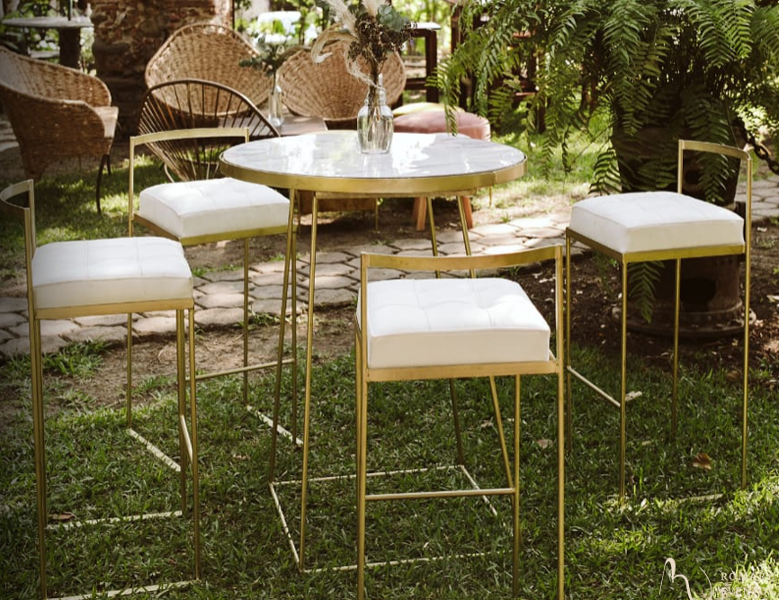
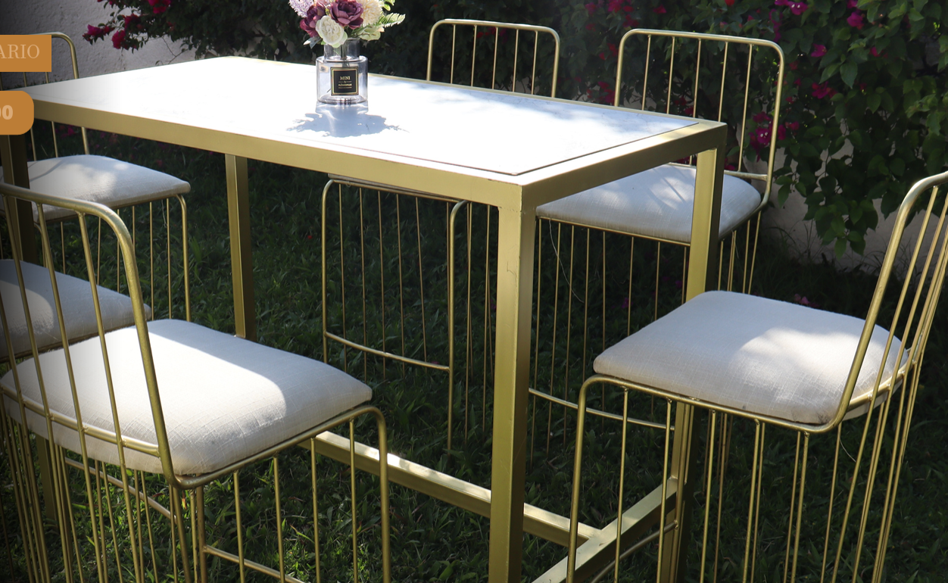
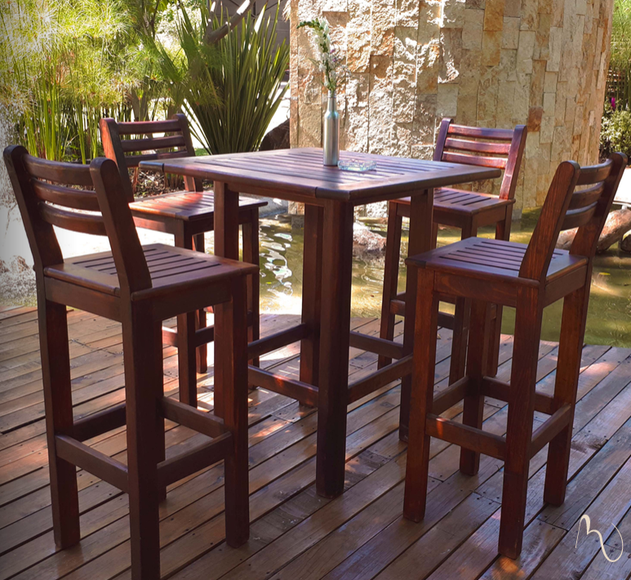
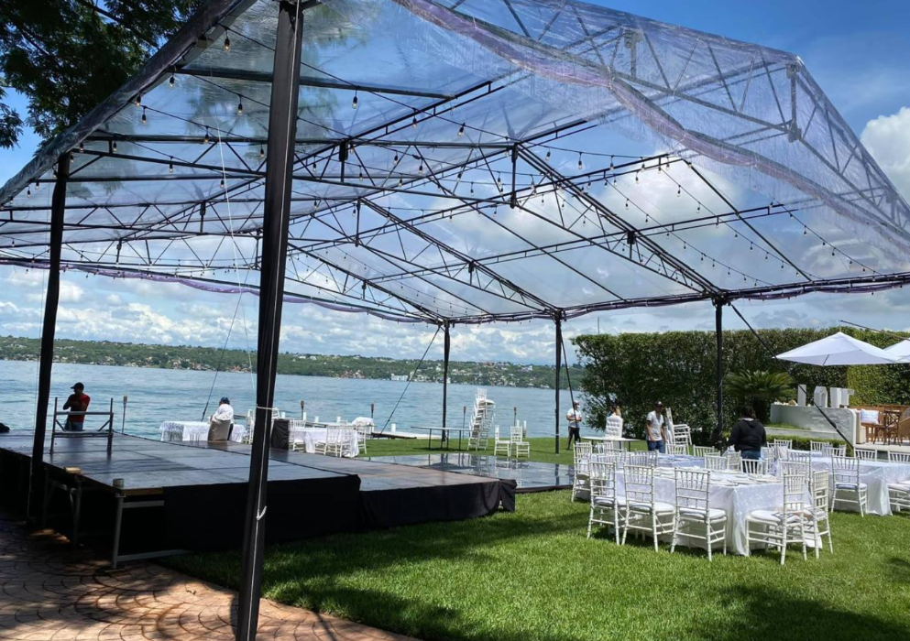
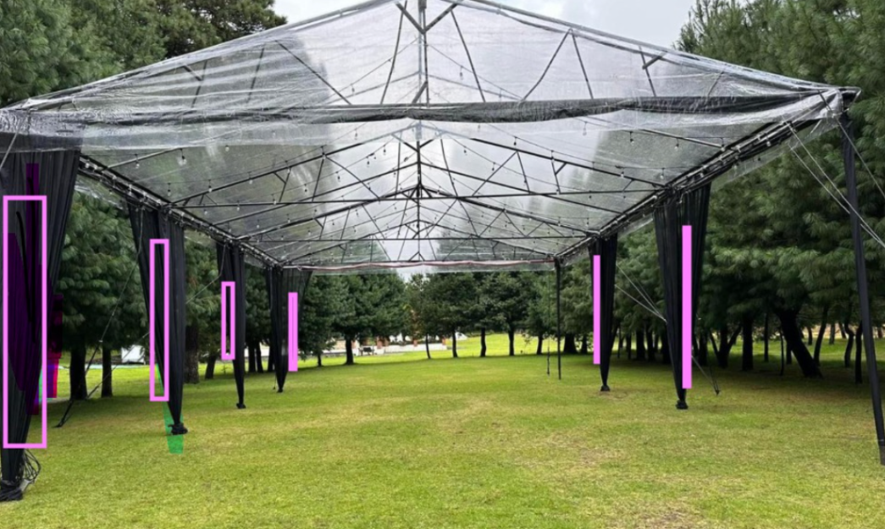
 | EMPRESA | PRODUCTOS ROCHE
 | FACTURA | PRODUCTOS
 | EVENTO | Rare to Care
 | AREA | NEURO
 | FECHAS | 18sep – 20sep
 | LUGAR | Cuernavaca
 | SEDE | Fiesta Americana Hacienda San Antonio el Puente Resort & Spa
 | PAX | 79
 | SOLICITANTE | Jorge Jure | VERSION: | 1-Sep-26
 | COORDINADORA AGENCIA | Cinthya Figueroa
 | COORDINADOR ROCHE | Cesar Rodriguez

No. | DESCRIPCION | COSTO | No. | No. | SUBTOTAL | 15% | OTROS | TOTAL
 |  | UNIT | SERVICIOS | DIAS | SIN IVA | SERVICIO | IMPUESTOS

 | HOSPEDAJE
2026-09-17 | Habitacion por noche en ocupación Sencilla sin desayuno , Staff avanzada | $3,700.00 | 3 | 1 | $11,100.00 | $- | $388.50 | $11,488.50
 | Camaristas, por persona por habitacion por noche | $70.00 | 3 | 1 | $210.00 | $- | $- | $210.00
 | Botones, por persona | $70.00 | 3 | 1 | $210.00 | $- | $- | $210.00
2026-09-18 | Habitacion por noche en ocupación Sencilla ó doble sin desayuno ( 1 persona) HCPs | $3,700.00 | 75 | 1 | $277,500.00 | $- | $9,712.50 | $287,212.50
 | Habitacion por noche en ocupación Handicap sin desayuno ( 2 persona) Ponente y acompañante | $3,700.00 | 1 | 1 | $3,700.00 | $- | $129.50 | $3,829.50
 | Habitacion por noche en ocupación Doble sin desayuno ( 2 personas) Staff Roche | $3,700.00 | 1 | 1 | $3,700.00 | $- | $129.50 | $3,829.50
 | Camaristas, por persona por habitacion por noche | $60.00 | 77 | 1 | $4,620.00 | $- | $- | $4,620.00
 | Botones, por persona | $80.00 | 79 | 1 | $6,320.00 | $- | $- | $6,320.00
2026-09-19 | Habitacion por noche en ocupación Sencilla ó doble sin desayuno ( 1 persona) HCPs | $3,700.00 | 75 | 1 | $277,500.00 | $- | $9,712.50 | $287,212.50
 | Habitacion por noche en ocupación Handicap sin desayuno ( 2 persona) Ponente y acompañante | $3,700.00 | 1 | 1 | $3,700.00 | $- | $129.50 | $3,829.50
 | Habitacion por noche en ocupación Doble sin desayuno ( 2 personas) Staff Roche | $3,700.00 | 1 | 1 | $3,700.00 | $- | $129.50 | $3,829.50
 | Camaristas, por persona por habitacion por noche | $60.00 | 77 | 1 | $4,620.00 | $- | $- | $4,620.00
 | Botones, por persona | $80.00 | 79 | 1 | $6,320.00 | $- | $- | $6,320.00
 | SUB TOTAL |  |  |  | $603,200.00 | $- | $20,331.50 | $623,531.50

 | ALIMENTOS Y BEBIDAS * Costos aplican a partir de 50 pax | |
2026-09-17 | Comida Staff Roche de avanzada a consumo | $764.00 | 3 | 1 | $2,292.00 | $343.80 | $- | $2,635.80
 | Cena Staff Roche de avanzada a consumo | $917.00 | 3 | 1 | $2,751.00 | $412.65 | $- | $3,163.65
2026-09-18 | Desayuno Staff Roche de avanzada a consumo | $459.00 | 3 | 1 | $1,377.00 | $206.55 | $- | $1,583.55
 | Box Lunch | Invitados foraneos a su llegada en aeropuerto | Informativo | $385.00 | 0 | 1 | $- | $- | $- | $-
 | Vitrolero de agua refrescante a la llegada del grupo en registro a elección ( Jamaica con romero ó Limón con menta ó Mango con naranja ó Amaranto) | $595.00 | 1 | 1 | $595.00 | $89.25 | $- | $684.25
 | Comida Buffet en restaurante La Distrital ( Incluye: Barra de ensaladas y complementos a elegir: 2 Sopas o cremas , 4 Guarniciones, 3 Proteinas y 3 Postres ) | $625.00 | 77 | 1 | $48,125.00 | $7,218.75 | $- | $55,343.75
 | Barra de bebidas a base de agua de sabor, refrescos, limonadas, naranjadas, servicio por 1 hora | $260.00 | 79 | 1 | $20,540.00 | $3,081.00 | $- | $23,621.00
 | Coffe break por 2 Horas en Salón Troje (Café, té, jugo naranja, fruta fresca, fruta de mano, pastas, pan dulce, botellas de agua, refrescos (por la mañana) crudités, palomitas (por la tarde) | $310.00 | 79 | 1 | $24,490.00 | $3,673.50 | $- | $28,163.50
 | Cena Tipo Kermes en Jardín Pochote a eleccion menú ( Buffet Mexicano ó Buffet Italiano ó Barra de Snacks ) Montaje cena: Mesas redondas con cubre mantel rosa mexicano de animalitos y silla crossback miel. | $625.00 | 79 | 1 | $49,375.00 | $7,406.25 | $- | $56,781.25
 | Barra de bebidas a base de agua de sabor, refrescos, limonadas, naranjadas, servicio por 2 horas | $335.00 | 79 | 1 | $26,465.00 | $3,969.75 | $- | $30,434.75
 | Copa de vino por unidad a consumo maximo 2 por persona Informativo | $162.00 | 0 | 2 | $- | $- | $- | $-
 | Cerveza por unidad a consumo maximo 2 por persona Informativo | $85.00 | 0 | 2 | $- | $- | $- | $-
2026-09-19 | Desayuno Buffet en restaurante la Distrital | $405.00 | 79 | 1 | $31,995.00 | $4,799.25 | $- | $36,794.25
 | Coffe break continuo de 8 Horas en Salón La Troje ( Incluye: Café, té, jugo naranja, fruta fresca, fruta de mano, pastas, pan dulce, botellas de agua, refrescos (por la mañana) crudités, palomitas (por la tarde) | $535.00 | 79 | 1 | $42,265.00 | $6,339.75 | $- | $48,604.75
 | Complementos , Botana fina: nuez de la india, cacahuates, pasas con chocolate y pretzels | $190.00 | 79 | 1 | $15,010.00 | $2,251.50 | $- | $17,261.50
 | Complemento de mini quesadillas 3 piezas por persona | $140.00 | 79 | 1 | $11,060.00 | $1,659.00 | $- | $12,719.00
 | Comida Buffet en restaurante La Distrital ( Incluye: Barra de ensaladas y complementos a elegir: 2 Sopas o cremas , 4 Guarniciones, 3 Proteinas y 3 Postres ) | $625.00 | 79 | 1 | $49,375.00 | $7,406.25 | $- | $56,781.25
 | Barra de bebidas no alcholicas (refrescos, limonada, naranjada) servicio por 1 hora | $260.00 | 79 | 1 | $20,540.00 | $3,081.00 | $- | $23,621.00
 | Barra de dorilocos (Jicama, zanahoria, pepino, doritos, cacahuates, gomitas, variedad de frituras y salsas) , afuera de salón La Troje y Carretas | $250.00 | 79 | 1 | $19,750.00 | $2,962.50 | $- | $22,712.50
 | Carrito de paletas congeladas (1 paleta por persona) | $45.00 | 79 | 1 | $3,555.00 | $533.25 | $- | $4,088.25
 | Vitrolero de agua refrescante en el pasillo y area de carretaas para el coctel a elección ( Jamaica con romero ó Limón con menta ó Mango con naranja ó Amaranto) | $595.00 | 2 | 1 | $1,190.00 | $178.50 | $- | $1,368.50
 | Cena Parrillada en Explanada del Chacuaco | Montaje : Mesas cuadradas con mantel yute y silla crossback miel | Incluye : Ensalada de granos de elotes tatemados, calabaza, jitomate y habas Ensalada de berros, espinacas, flor de calabaza, queso cincho, fritura de tortilla, pepita de calabaza y vinagreta de cilantro. Parrillada regional: cecina de Yecapixtla, carne enchilada, chorizo, pollo al grill y arrachera marinada. Crema de frijol con aroma de aguacate Vegetales al cajún asados Cebollas caramelizadas con chiles toreados Champiñones al ajillo Nopales asados Papa horno con crema ácida Guacamole Arroz a la mexicana Frijoles refritos con queso de cincho Buñuelos Flan de cajeta Pastel de 3 leches Tartaleta de frutas | $680.00 | 79 | 1 | $53,720.00 | $8,058.00 | $- | $61,778.00
 | Barra de bebidas no alcholicas (refrescos, limonada, naranjada) servicio por 2 horas | $335.00 | 79 | 1 | $26,465.00 | $3,969.75 | $- | $30,434.75
 | Copa de vino por unidad a consumo maximo 2 por persona Informativo | $162.00 | 0 | 2 | $- | $- | $- | $-
 | Cerveza por unidad a consumo maximo 2 por persona Informativo | $85.00 | 0 | 2 | $- | $- | $- | $-
2026-09-20 | Desayuno Buffet en restaurante la Distrital | $405.00 | 79 | 1 | $31,995.00 | $4,799.25 | $- | $36,794.25
 | SUB TOTAL |  |  |  | $482,930.00 | $72,439.50 | $- | $555,369.50

 | MONTAJE / SALONES
2026-09-17 | Pre montaje , Salon La Troje de 8am a 8pm en cortesia | $- | 1 | 1 | $- | $- | $- | $-
2026-09-18 | Salon La Troje , costo $37,000 por 24 hrs, Si los consumos realizados dentro del salón son iguales o mayores a esta cantidad el salón se otorgará en cortesía, en caso contrario se descontará a esta renta los consumos de alimentos y solo se cobrará la diferencia a alcanzar |Montaje en mesas mediaslunas de 6pax | $- | 1 | 1 | $- | $- | $- | $-
 | Salon La Zafra para Staff y Producción (equipo) , costo $18000 por 24 hrs
2026-09-19 | Salon La Troje , costo $37,000 por 24 hrs, Si los consumos realizados dentro del salón son iguales o mayores a esta cantidad el salón se otorgará en cortesía, en caso contrario se descontará a esta renta los consumos de alimentos y solo se cobrará la diferencia a alcanzar. | |Montaje en mesas mediaslunas de 6pax | $- | 1 | 1 | $- | $- | $- | $-
 | Salon La Zafra para Staff y Producción (equipo) , costo $18000 por 24 hrs
 | SUB TOTAL |  |  |  | $- | $- | $- | $-

 | EQUIPO AUDIOVISUAL
17-20sep | Cotizado por el equipo de producción | $- |  |  | $- | $- | $- | $-
 | SUB TOTAL |  |  |  | $- | $- | $- | $-

 | STANDS
 |  |  |  |  | $- |  |  | $-
 | SUB TOTAL |  |  |  | $- | $- | $- | $-

 | CONTENIDO INTERACTIVO
 |  |  |  |  | $- |  |  | $-
 | SUB TOTAL |  |  |  | $- | $- | $- | $-

 | INSCRIPCIONES
 |  | $- |  |  | $- |  |  | $-
 | SUB TOTAL |  |  |  | $- | $- | $- | $-

 | AMBULANCIA
18-19sep | Servicio 48hrs, Incluye 1 ambulancia de urgencias , 1 Paramedico, 1 operador paramedico , 1 traslado de urgencia a Hospital cercano a la zona de cobertura | Norma: 034SSA32013 DE LA SECRETARIA DE SALUD. | $22,000.00 | 1 | 1 | $22,000.00 |  |  | $22,000.00
 | SUB TOTAL |  |  |  | $22,000.00 | $- | $- | $22,000.00

 | OTROS
18-20sep | Estacionamiento en cortesia para invitados | $- |  | 0 | $- |  |  | $-
2026-09-18 | Renta de carpa transparente 12x15m a 4m de Altura para cena en Jardin Pochote (sugerencia del proveedor ) (foto en la parte de abajo) | $26,000.00 | 1 | 1 | $26,000.00 |  |  | $26,000.00
 | Renta de carpa transparente 10x10m a 4m de Altura para cena en Jardin Pochote ( proveedor considera que quedarian muy justo ) | $18,000.00 | 1 | 1 | $18,000.00 |  |  | $18,000.00
 | Montaje de 3 casitas (no incluye decoración) | $3,000.00 | 1 | 1 | $3,000.00 |  |  | $3,000.00
2026-09-19 | Renta de periqueras con 4 bancos ( 10 mesas y 40 bancos ) , sujeto a cambio de precio por disponibilidad de proveedor (foto en la parte de abajo) | $1,100.00 | 10 | 1 | $11,000.00 |  |  | $11,000.00
 | Renta de periqueras con 6 bancos ( 8 mesas y 48 bancos ) , sujeto a cambio de precio por disponibilidad de proveedor Informativo (foto en la parte de abajo) | $1,500.00 | 8 | 0 | $- |  |  | $-
 | SUB TOTAL |  |  |  | $58,000.00 | $- | $- | $58,000.00

 | TRASLADOS TERRESTRES
2026-06-29 | Traslado Scouting Hacienda Chautla Sprinter (Costo especial) | $7,800.00 | 1 | 1 | $7,800.00 |  |  | $7,800.00
2026-07-20 | Traslado Scouting Hacienda Fiesta Americana San Antonio el Puente Sprinter (Costo especial) | $8,300.00 | 1 | 1 | $8,300.00 |  |  | $8,300.00
2026-09-17 | Traslado Privado CDMX-Cuernavaca (Avanzada Staff Roche) | $6,800.00 | 1 | 1 | $6,800.00 |  |  | $6,800.00
18-20sep | Traslado Privado AICM-Cuernavaca (invitados Guadalajara) | $6,800.00 | 1 | 1 | $6,800.00 |  |  | $6,800.00
 | Traslado Privado AICM-Cuernavaca (nvitados San Luis Potos y Monterrey) | $8,700.00 | 1 | 1 | $8,700.00 |  |  | $8,700.00
 | Traslado Privado CDMX- Cuernavaca (invitados CDMX) | $33,200.00 | 1 | 1 | $33,200.00 |  |  | $33,200.00
 | Traslado Privado Cuernavaca-CDMX (Invitados San Luis Potosi y Guadalajara) | $8,700.00 | 1 | 1 | $8,700.00 |  |  | $8,700.00
 | Traslado Privado Cuernavaca-CDMX(Invitados Monterrey) | $6,800.00 | 1 | 1 | $6,800.00 |  |  | $6,800.00
 | Traslado Privado Cuernavaca-CDMX (invitados de CDMX) | $33,200.00 | 1 | 1 | $33,200.00 |  |  | $33,200.00
 | Traslado Privado Speaker AICM-Cuernavaca | $5,000.00 | 1 | 1 | $5,000.00 |  |  | $5,000.00
 | Traslado Privado Speaker Cuenavaca-AICM | $5,000.00 | 1 | 1 | $5,000.00 |  |  | $5,000.00
 | SUB TOTAL |  |  |  | $130,300.00 | $- | $- | $130,300.00

 | TRASLADOS AEREOS (CLASICA FLEX )
18-20sep | San Luis Potosi | $6,912.00 | 5 | 1 | $34,560.00 |  | $6,970.00 | $41,530.00
 | Monterrey | $4,423.00 | 8 | 1 | $35,384.00 |  | $11,200.00 | $46,584.00
 | Guadalajara | $3,527.00 | 7 | 1 | $24,689.00 |  | $9,184.00 | $33,873.00
 | Equipaje | $1,800.00 | 20 | 1 | $36,000.00 |  |  | $36,000.00
 | Fee de Telemarketing | $180.00 | 79 | 1 | $14,220.00 |  |  | $14,220.00
 | Fee de Emisión | $300.00 | 20 | 1 | $6,000.00 |  |  | $6,000.00
 | SUB TOTAL |  |  |  | $150,853.00 | $- | $27,354.00 | $178,207.00

 | GASTOS DE OPERACION / VIATICOS / COORDINACION
2026-09-17 | Traslado terrestre de avanzada , costo aproximado | $1,500.00 | 1 | 1 | $1,500.00 | $- | $- | $1,500.00
 | Coordinador en sitio de avanzada | $1,500.00 | 1 | 1 | $1,500.00 | $- | $- | $1,500.00
 | Viaticos costo promedio | $1,500.00 | 1 | 1 | $1,500.00 | $- | $- | $1,500.00
 | Hospedaje en habitación sencilla de avanzada | $3,700.00 | 1 | 1 | $3,700.00 | $- | $129.50 | $3,829.50
 | Camaristas, por persona por habitacion por noche | $70.00 | 1 | 1 | $70.00 | $- | $- | $70.00
 | Botones, por persona | $70.00 | 1 | 1 | $70.00 | $- | $- | $70.00
18 - 20 sep | Traslado terrestre de avanzada mice , costo aproximado ya sea traslado o autobus | $1,500.00 | 2 | 1 | $3,000.00 | $- | $- | $3,000.00
 | Coordinador en sitio | $1,500.00 | 3 | 3 | $13,500.00 | $- | $- | $13,500.00
 | Hospedaje en habitación doble | $3,700.00 | 1 | 2 | $7,400.00 | $- | $259.00 | $7,659.00
 | Hospedaje en habitación sencilla | $3,700.00 | 1 | 2 | $7,400.00 | $- | $259.00 | $7,659.00
 | Camaristas, por persona por habitacion por noche | $70.00 | 2 | 2 | $280.00 | $- | $- | $280.00
 | Botones, por persona | $70.00 | 2 | 1 | $140.00 | $- | $- | $140.00
 | Viaticos costo promedio | $1,500.00 | 3 | 3 | $13,500.00 | $- | $- | $13,500.00
 | SUB TOTAL |  |  |  | $52,060.00 | $- | $647.50 | $52,707.50

 | CARGO POR MANEJO DE EVENTO
 | Fee de agencia 6% | $77,785.80 | 1 | 1 | $77,785.80 | $- |  | $77,785.80
 | SUB TOTAL |  |  |  | $77,785.80 | $- | $- | $77,785.80

 |  |  |  |  | SubTotal | Servicio | TUA
 |  |  |  |  | $1,577,128.80 | $72,439.50 | $48,333.00 | $1,697,901.30

 | COSTO APROXIMADO DE SERVICIOS SIN IVA |  |  |  | $1,577,128.8
 | COSTO APROXIMADO DE OTROS IMPUESTOS SIN IVA |  |  |  | $120,772.5
 | COSTO TOTAL APROXIMADO DEL EVENTO SIN IVA |  |  |  | $1,697,901.3

 | FECHA LIMITE DE CONFIRMACIÓN: Miercoles 05 agosto
 | COTIZACIÓN EN PESOS
 | POLÍTICAS DE CANCELACIÓN:

